서론
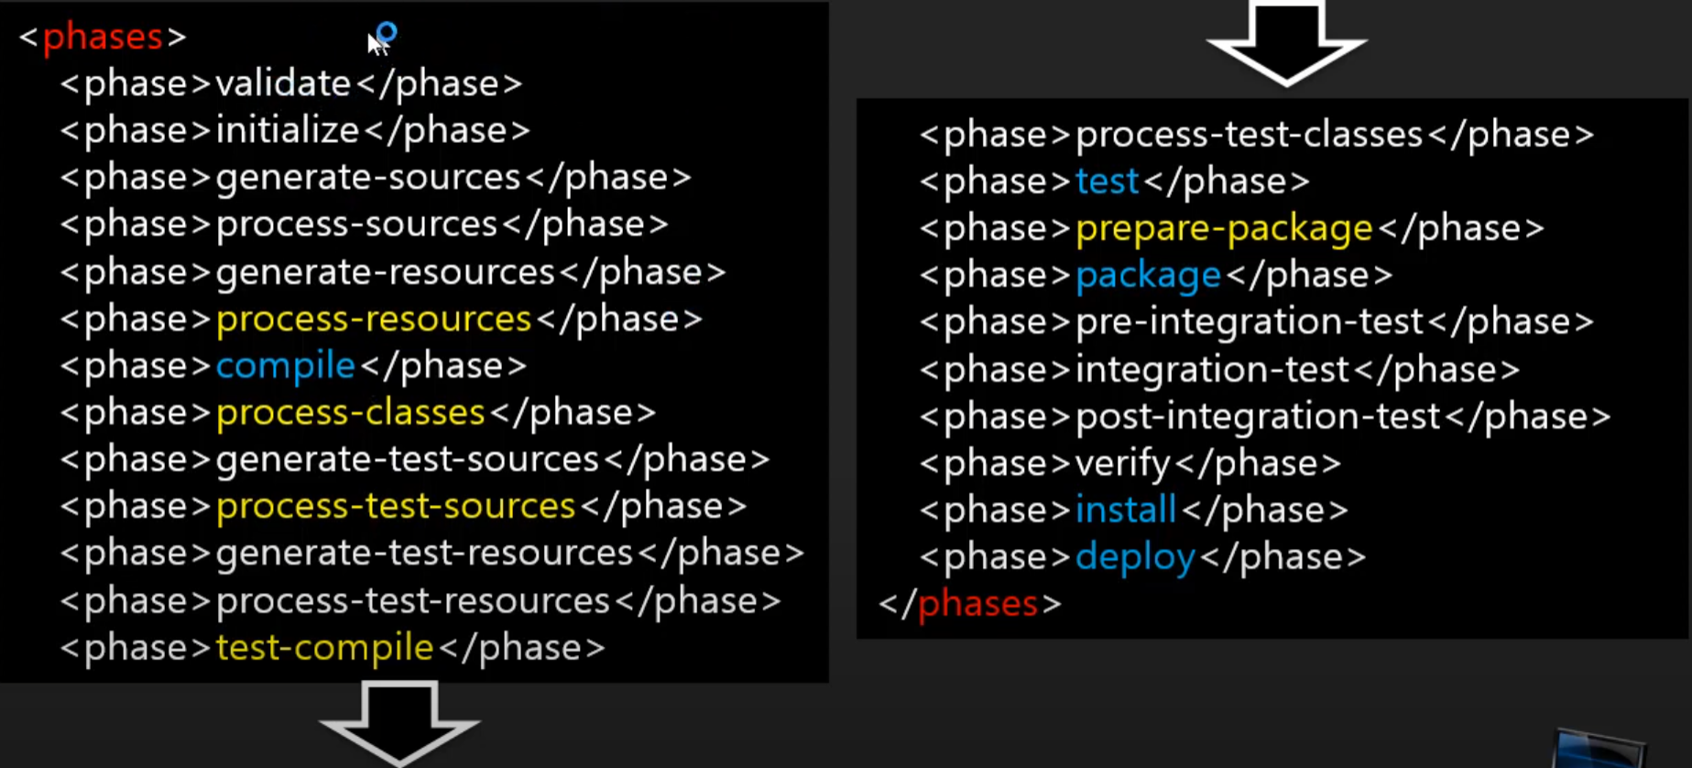
mvn archetype:generate -DgroupId=com.newlecture -Dartifactld=javaprj -DarchetypeArtifactld=maven-archetype-quickstart
mvn compile
mvn package
https://www.youtube.com/watch?v=_6H0E49UGoM&list=PLq8wAnVUcTFWRRi_JWLArMND_PnZM6Yja&index=7
1강 .....6강부터~~

소스버전변경
<properties>
<project.build.sourceEncoding>UTF-8</project.build.sourceEncoding>
<maven.compiler.source>1.8</maven.compiler.source>
<maven.compiler.target>1.8</maven.compiler.target>
</properties>
아래와 동일. 위에께 최신버전이나 아래 버전은 좀더 디테일하게 설정할수 있다.
pom파일 변경후 저장하면 동작하지만
더 정확히 프로젝트 우클릭 >메이븐 > update project를 항상 눌러준다.
<build>
<plugins>
<plugin>
<artifactId>maven-complier-plugin</artifactId>
<version>3.8.1</version>
<configuration>
<source>1.8</source>
<target>1.8</target>
</configuration>
</plugin>
</plugins>
</build>

